Blad1
Program Barcelona | Preliminärt |  |  |  | Packlista förslag | Bagage 25kg+handbagage
Måndag 13 juni |  |  |  | Handbagage | Fotboll | Necessär | Kläder | Resehandlingar | Övrigt
Samling Säters IP |  | 5:00:00 |  | Resehandlingar | Skor | Schampoo | Shorts, kjol | Pass | Ryggsäck
Avresa Säter | senast | 5:15:00 |  | Nackkudde | Benskydd | Balsam | Badkläder | Pengar, betalkort | Strandpåse
Ankomst Arlanda | senast | 7:45:00 |  | Ladda ner film | Strumpor x2 | Tvål | Handdukar (en stor, en liten) | EU-kort
Incheckning | från | 8:00:00 |  | Hörlurar | Shorts x 2 | Snoddar | Tofflor
Boarding | från | 11:00:00 |  | Bok | T-shirt x 2 | Tandkräm | Övriga skor, springskor
Avresa till Barca |  | 11:35:00 |  | Handla mat/vatten | Overall | Tandborste | Byxa
Ankomst Barca |  | 15:20:00 |  |  | Sport top | Hårborste | Tröja
Transfer med buss | ca | 60 min |  |  |  | Hudlotion | T-shirts, top
Ankomst hotell Don Angel | ca | 17:00:00 |  |  |  | Resorb | Keps/hatt
Reka området prom | ca | 17:30:00 |  |  |  | Lukta gott | Solbrillor
Middag | ca | 19:30-21:30 |  |  |  | Solskydd
 |  |  |  |  |  | Övrigt, munskydd
Tisdag 14 juni |  |  |  |  |  | Skavsårplåster, plåster
Frukost |  | 8:00:00 |  |  |  | Ipren/alvedon, ev medicin
Fotbollsträning |  | 09:30-11:00
Fritt |  | 11:00-13:00
Lunch |  | 13:00-15:00 |  | Samåkning
Fritt |  | 15:00-17:00 |  | Samling IP kl 05:00
Fotbollsträning |  | 17:00-18:30 |  | Anderssons | Åberg | Erikssons fr Skäve | Ottossons fr Hda | Jolines bil | Hagbergs m släp | Dan Ö bil
Middag |  | 19:30-21:30 |  | Tobias | Mattias | George | Peter | Joline | (Magnus) förare | Dan (förare)
 |  |  |  | Marie | Johanna Å | Petra | Tindra | Tuva | Johanna H | Fia
Onsdag 15 juni |  |  |  | Agnes | Nike | Wilma | Linnea | Emilia | Amelia | Tova
Frukost |  | 8:00:00 |  | Elvira | Ninja | Emilie | Maja Ö | Maja K | Emma | Nelly
Fotbollsträning |  | 09:30-11:00 |  | Thilde | Milla |  | Alva |  | Hilda | Mira
Fritt |  | 11:00-13:00 |  |  |  |  |  |  | Julia | Lia
Lunch |  | 13:00-15:00 | Antal | 5 | 5 | 4 | 5 | 4 | 5 | 5 | 33
Fritt |  | 15:00-17:00
Gemensam aktivitet |  | 17:00-18:00
Fritt |  | 18:00-19:30 |  | Rumsindelning
Middag |  | 19:30-21:30 |  | 2-rummare |  | 3-rummare
 |  |  |  | Joline, Johanna H |  | Emilia, Linnea, Elvira
Torsdag 16 juni |  |  |  | Tindra, Öhman |  | Agnes, Julia, Wilma
Frukost |  | 8:00:00 |  | Milla, Ninja |  | Fia, Tova, Amelia
Fotbollsträning |  | 09:30-11:00 |  | Koppla, Tuva |  | Hilda, Nelly, Emma
Fritt |  | 11:00-13:00 |  | Alva, Mira |  | Mattias, Tobbe, Peter
Lunch |  | 13:00-15:00 |  | Thilde, Lia |  | Johanna Å, Nike, Marie
Fritt |  | 15:00-17:00
Gemensam aktivitet |  | 17:00-18:00
Fritt |  | 18:00-19:30
Middag |  | 19:30-21:30
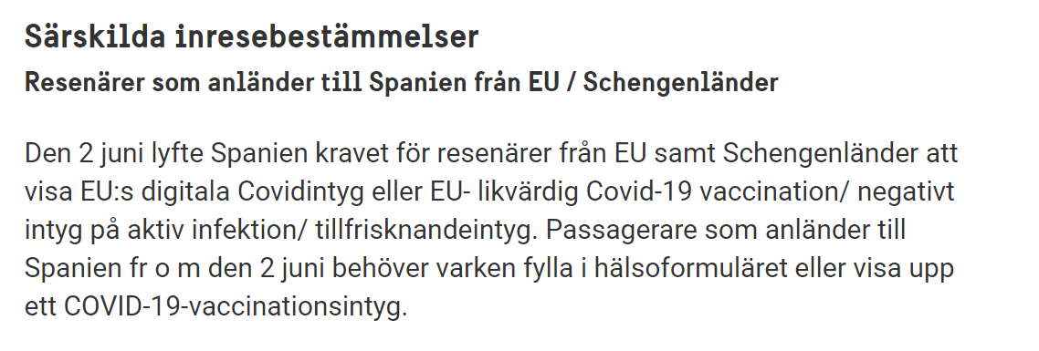
Fredag 17 juni
Frukost |  | 8:00:00
Transfer till flygplats |  | 9:15:00
Avresa till Arlanda |  | 13:10:00
Ankomst Arlanda |  | 16:55:00
Hemma i Säter | ca | 20:30:00
 |  |  |  |  |  | George, Petra, Emelie

